elenco-avvisi
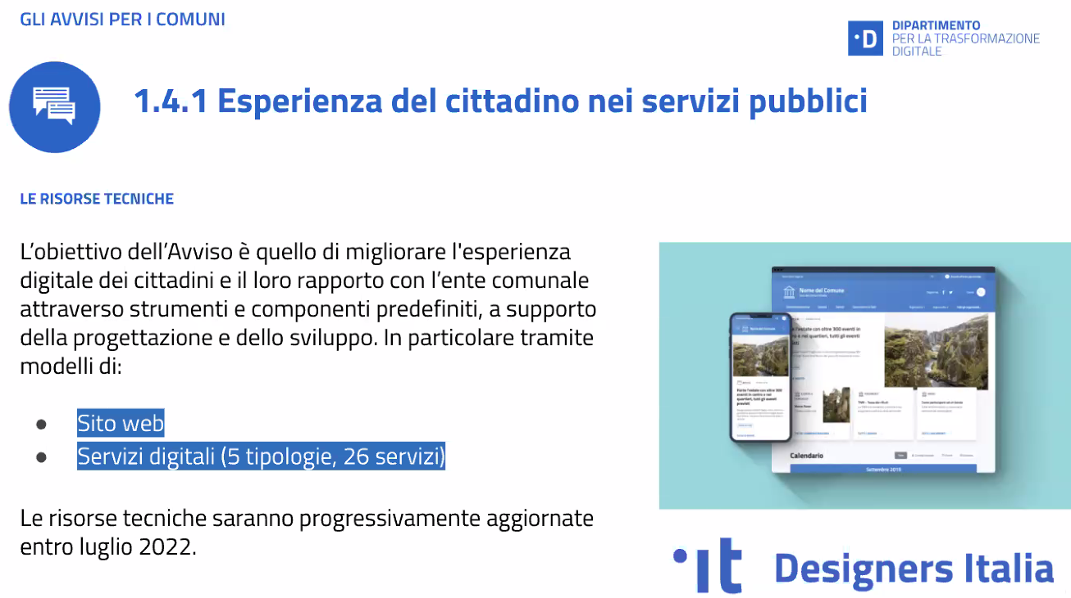
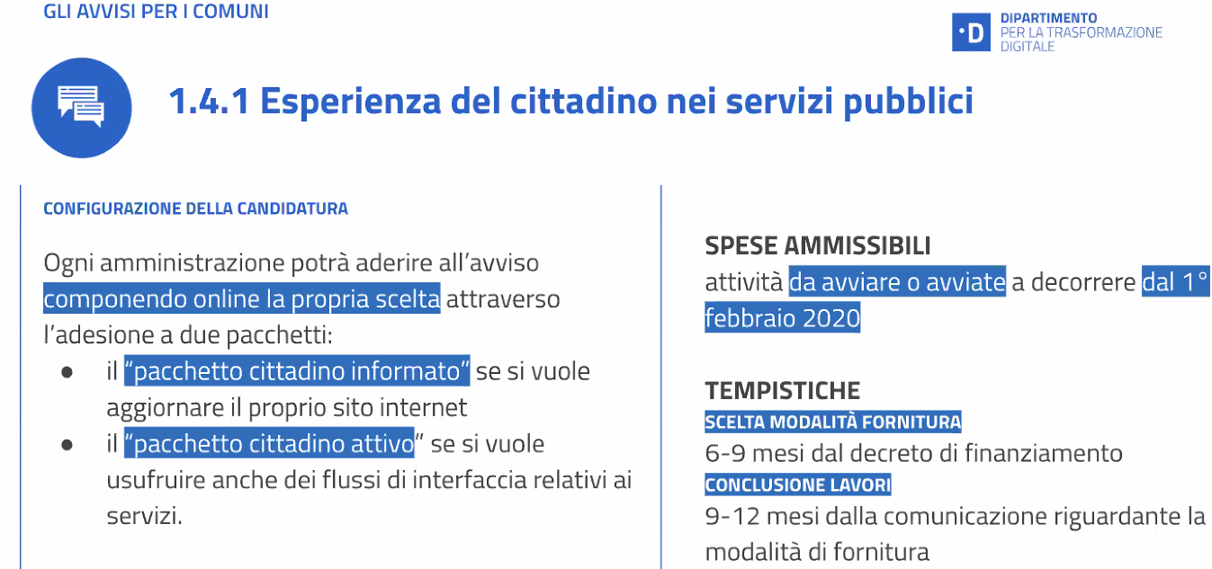
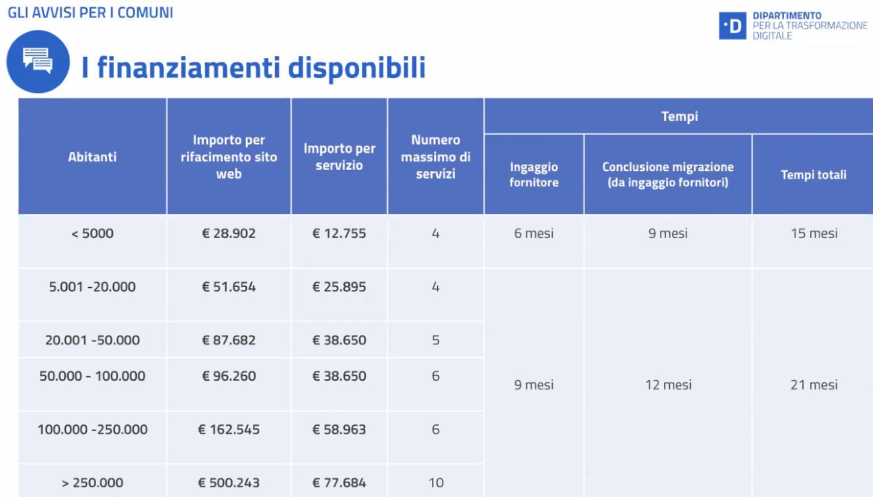
Misura PNRR | Titolo-avviso padigitale2026 | Ambito | Pubblicazione bando | Candidatura presentata | Milestone | Obiettivi della candidatura di Palermo | data PEC decreto finanziamento padigitale2026 | data massima x affidamento a SISPI | importo | Codice CUP | SISPI - da fare | ComunePalermo - da fare
1.4.3 | Adozione PagoPA | PagoPA | 04/04/2022 | 10/06/2022 | target M1C1-126, da conseguirsi entro dicembre 2023 target M1C1-149, da conseguirsi entro giugno 2026 | 37 servizi attivi su PagoPA |  |  | € 294,779.00 | D71F22001870006 | realizzazione entro 240 gg (8 mesi) da affidamento | atto di affidamento a SISPI (entro 180 gg da notifica PEC del finanziamento)
1.4.3 | Adozione App IO | App IO | 04/04/2022 | 10/06/2022 | target M1C1-127, da conseguirsi entro dicembre 2023 target M1C1-150, da conseguirsi entro giugno 2026 | 50 servizi attivi su app IO | 12/08/2022 | 08/02/2023 | €159,350.00 | D71F22001840006 | realizzazione entro 240 gg (8 mesi) da affidamento | atto di affidamento a SISPI (entro 180 gg da notifica PEC del finanziamento)
1.2 | Abilitazione e facilitazione migrazione servizi al Cloud | Migrazione Cloud | 19/04/2022 | 18/07/2022 | dopo la classificazione dati e servizi si procede con la candidatura all'avviso, predisponendo le schede di assessment dei servizi da migrare al cloud | Piano di migrazione al cloud delle basi dati e delle applicazioni e servizi dell’amministrazione (n. 21 migrazioni di servizi) |  |  | € 4,975,408.00 | D71C22000970006 | realizzazione entro 540 gg (18 mesi) da affidamento | atto di affidamento a SISPI (entro 270 gg da notifica PEC del finanziamento)
1.4.1 | Esperienza del Cittadino nei servizi pubblici | Sito web con servizi online | 26/04/2022 | 10/06/2022 |  | Miglioramento dei siti web delle PA e di n.10 servizi digitali per il cittadino secondo modelli e sistemi progettuali comuni |  |  | € 1,277,083.00 | D71F22001680006 | realizzazione entro 360 gg (12 mesi) da affidamento | atto di affidamento a SISPI (entro 270 gg da notifica PEC del finanziamento)
- | Classificazione dati e servizi della PA locale | classificazione necessaria per aderire agli Avvisi PNRR M1C1 | 26/04/2022 | 16/07/2022 | compilazione online clasificazione dati e servizi | effettuata online la classificazione dei dati e servizi (16.07.2022) | - | - | - | - | - | -
 |  |  |  |  |  |  |  | totale | € 6,706,620.00

1.4.4 | Estensione SPID CIE | SPID CIE | 04/04/2022 |  | M1C1-145, da conseguirsi entro dicembre 2025 M1C1-146, da conseguirsi entro marzo 2026 | obiettivi generali su territorio nazionale | non presentata candidatura per sovrapposizione con precedenti finanziamenti pubblici | - | - | - | - | -

↓ Avviso 1.2 migrazione servizi al cloud ↓
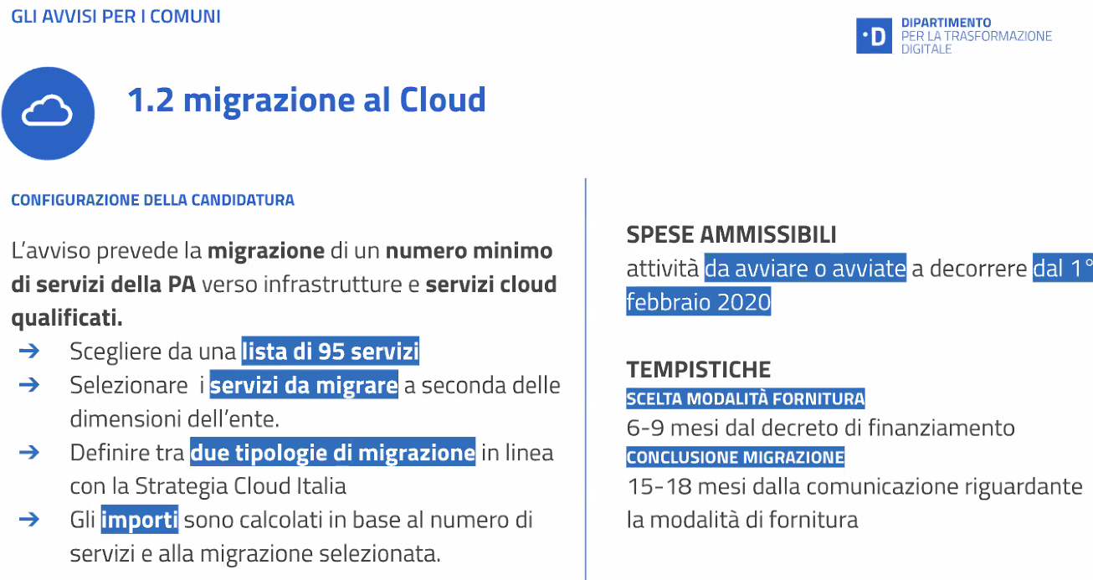
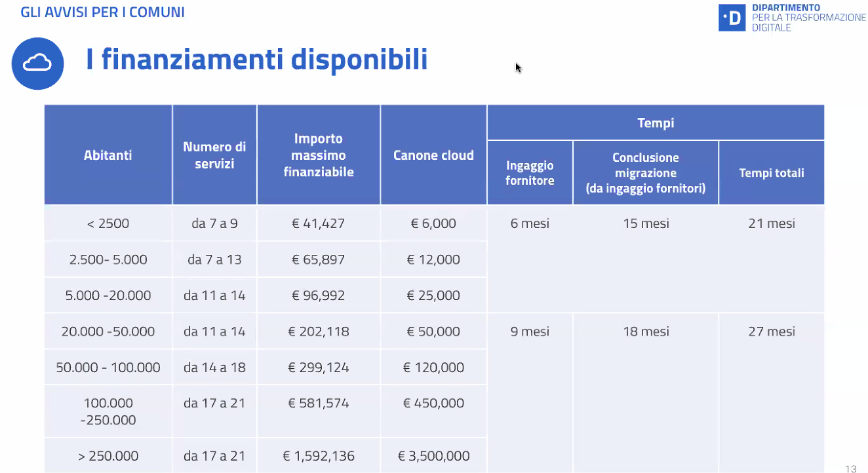

↓ Avviso 1.4.3 Adozione pagoPA e app IO ↓

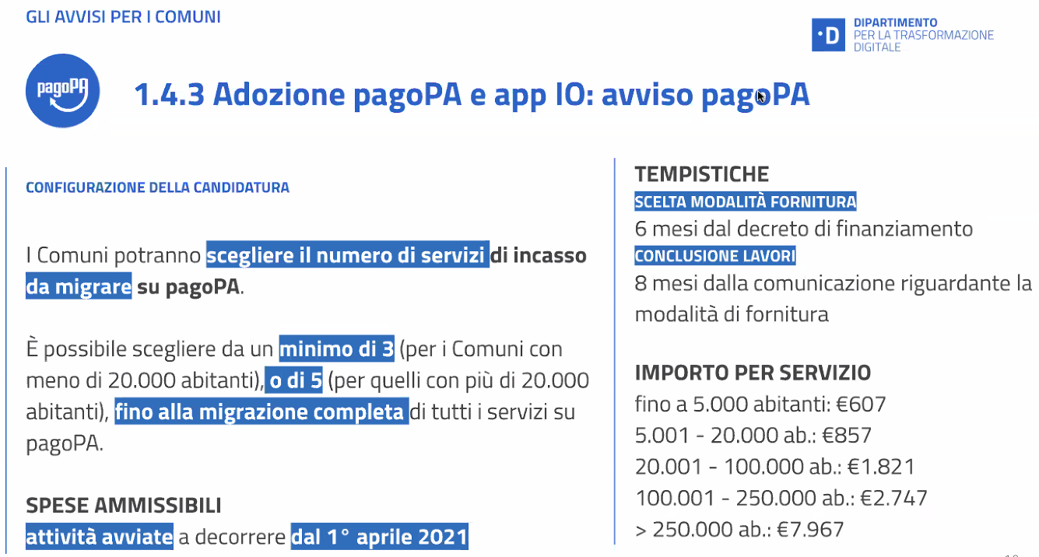

↓ Avviso 1.4.1 Esperienza del cittadino nei servizi pubblici ↓

